Содержание
 |  |  | АО Контакт
 |  |  | 424026, Россия, Республика Марий Эл,
 |  |  | г. Йошкар-Ола, ул. К. Маркса 133
 |  |  | Тел. (8362) 45-06-70, 45-08-95, факс 45-12-41
 | www.mariholod.com |  | e-mail: zavod@mariholod.com mariholod@mari-el.ru

 | Торговое холодильное оборудование Марихолодмаш

 |  |  |  | ВАША СКИДКА

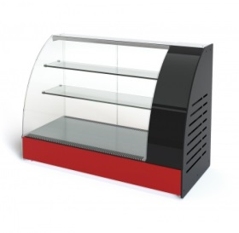

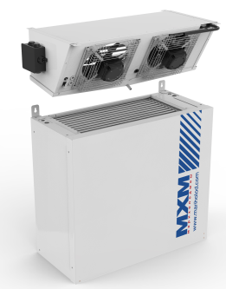
 |  | Островные, пристенные витрины |  |  |  | Настольные витрины
 | Шкафы
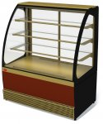

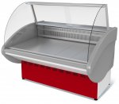

 | Гастрономические витрины | Кондитерские витрины |  |  |  | Сплит системы
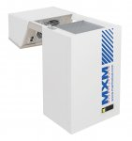
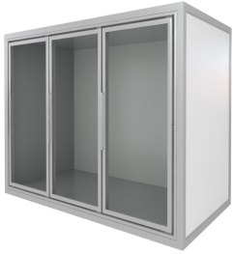
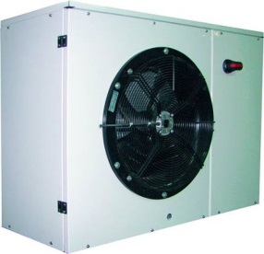

Стеклянные фронты для камер |  | Агрегат компрессорно-конденсаторный |  |  |  | Моноблоки
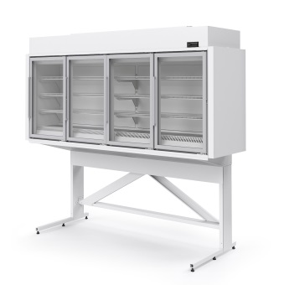
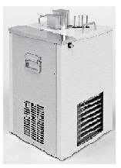
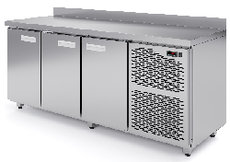

 | Милан | Пивоохладители, Кегераторы |  |  | Столы холодильные

www.mariholod.com

Шкафы
 | АО"Контакт" 424026, Россия, Республика Марий Эл, г.Йошкар-Ола, ул.К.Маркса 133
 | Тел. (8362) 45-06-70, 45-08-95, факс 45-12-41
 | e-mail: zavod@mariholod.com

Серии | Код изделия | Наименование | Температурный режим, °С | Внутренний объем, м³ | Кол-во полок | Габаритные размеры | Розничная цена с НДС, руб. | Цена со скидкой 0% с НДС, руб.
Шкафы серии Капри |  | Нижнее расположение агрегата, стеклянная дверь
 | 4.300.167-03 | Шкаф холодильный Капри 0,2 С | 0…+7 | 0.21 | 4 | 465*480*1990 | 64,965 | 64,965
 | 4.300.235-02 | Шкаф холодильный Капри М-390 С | 0…+7 | 0.39 | 4 | 610*570*1815 | 69,562 | 69,562
 | 4.300.232-04 | Шкаф холодильный Капри М-390 СК | 0…+7 | 0.39 | 4 | 610*570*1995 | 76,206 | 76,206
 | 4.300.238-01 | Шкаф холодильный Капри М-390 УС | -6…+6 | 0.39 | 4 | 610*570*1815 | 85,729 | 85,729
 | 4.300.233-01 | Шкаф холодильный Капри М-390 УСК | -6…+6 | 0.39 | 4 | 610*570*1995 | 94,124 | 94,124
 | 4.300.272-06 | Шкаф холодильный Капри М-490 СК | 0…+7 | 0.49 | 4 | 680*640*1995 | 78,209 | 78,209
 | 4.300.274 | Шкаф холодильный Капри М-490 С | 0…+7 | 0.49 | 4 | 680*640*1815 | 76,829 | 76,829
 | 4.300.277-16 | Шкаф холодильный Капри 0,5 С | 0…+7 | 0.58 | 6 | 660*695*2110 | 76,148 | 76,148
 | 4.300.277-24 | Шкаф холодильный Капри 0,5 С (внешняя температура до +50) | +7…+15 | 0.58 | 6 | 660*695*2110 | 91,398 | 91,398
 | 4.300.119-12 | Шкаф холодильный Капри 0,5 СК | 0…+7 | 0.50 | 4 | 595*710*2030 | 74,143 | 74,143
 | 4.300.129-04 | Шкаф холодильный Капри 0,5 УСК | -6…+6 | 0.50 | 4 | 595*710*2030 | 98,550 | 98,550
 | 4.300.149-09 | Шкаф холодильный Капри 0,5 НСК | -24...-18 | 0.50 | 5 | 635*730*2090 | 127,441 | 127,441
 | 4.300.278-02 | Шкаф холодильный Капри 0,5 НС | -24...-18 | 0.56 | 6 | 700*710*2110 | 146,205 | 146,205
 | 4.300.149-12 | Шкаф холодильный Капри 0,5 Н(СК) дверь стеклянная сверху, металл снизу | -24...-18 | 0.50 | 5 | 635*730*2090 | 147,267 | 147,267
 | 4.300.149-13 | Шкаф холодильный Капри 0,5 Н(СК) две стеклянные двери | -24...-18 | 0.50 | 5 | 635*730*2090 | 147,267 | 147,267
 | 4.300.135-10 | Шкаф холодильный Капри 0,7 СК | 0…+7 | 0.70 | 4 | 795*710*2030 | 90,238 | 90,238
 | 4.300.141-05 | Шкаф холодильный Капри 0,7 УСК | -6…+6 | 0.70 | 4 | 795*710*2030 | 105,410 | 105,410
 | 4.300.120-06 | Шкаф холодильный Капри 1,12 СК | 0…+7 | 1.12 | 8 | 1195*710*2030 | 120,054 | 120,054
 | 4.300.108-07 | Шкаф холодильный Капри 1,12 СК купе | 0…+7 | 1.12 | 8 | 1195*710*2030 | 120,581 | 120,581
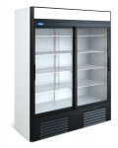
 | 4.300.108-08 | Шкаф холодильный Капри 1,12 СК купе статика | 0…+7 | 1.12 | 8 | 1195*710*2030 | 144,220 | 144,220
 | 4.300.159 | Шкаф холодильный Капри 1,12 СК купе ступенчатый | 0…+7 | 1.14 | 8 | 1201х735х2030 | 152,112 | 152,112
 | 4.300.130-02 | Шкаф холодильный Капри 1,12 УСК | -6…+6 | 1.12 | 8 | 1195*710*2030 | 138,259 | 138,259
 | 4.300.109-01 | Шкаф холодильный Капри 1,12 УСК купе | -6…+6 | 1.12 | 8 | 1195*710*2030 | 152,112 | 152,112
 | 4.300.136-03 | Шкаф холодильный Капри 1,5 СК | 0…+7 | 1.50 | 8 | 1595*710*2030 | 136,940 | 136,940
 | 4.300.143-07 | Шкаф холодильный Капри 1,5 СК купе | 0…+7 | 1.50 | 8 | 1595*710*2030 | 142,217 | 142,217
 | 4.300.143-08 | Шкаф холодильный Капри 1,5 СК купе статика | 0…+7 | 1.50 | 8 | 1595*710*2030 | 166,624 | 166,624
 | 4.300.142-02 | Шкаф холодильный Капри 1,5 УСК | -6…+6 | 1.50 | 8 | 1595*710*2030 | 149,077 | 149,077
 | 4.300.144-02 | Шкаф холодильный Капри 1,5 УСК купе | -6…+6 | 1.50 | 8 | 1595*710*2030 | 156,465 | 156,465
Шкафы серии Капри |  | Нижнее расположение агрегата, металлическая дверь
 | 4.300.234-01 | Шкаф холодильный Капри М-390 М | 0…+7 | 0.39 | 4 | 610*570*1815 | 79,025 | 79,025
 | 4.300.237 | Шкаф холодильный Капри М-390 УМ | -6…+6 | 0.39 | 4 | 610*570*1815 | 88,260 | 88,260
 | 4.300.111-30 | Шкаф холодильный Капри 0,5 М | 0…+7 | 0.50 | 4 | 595*710*2030 | 76,386 | 76,386
 | 4.300.111-31 | Шкаф холодильный Капри 0,5 М нержавейка | 0…+7 | 0.50 | 4 | 595*710*2030 | 95,779 | 95,779
 | 4.300.121-30 | Шкаф холодильный Капри 0,5 УМ | -6…+6 | 0.50 | 4 | 595*710*2030 | 94,196 | 94,196
 | 4.300.121-31 | Шкаф холодильный Капри 0,5 УМ нержавейка | -6…+6 | 0.50 | 4 | 595*710*2030 | 101,320 | 101,320
 | 4.300.149-30 | Шкаф холодильный Капри 0,5 Н | -18...-12 | 0.50 | 4 | 635*730*2100 | 97,890 | 97,890
 | 4.300.149-31 | Шкаф холодильный Капри 0,5 Н нержавейка | -18...-12 | 0.50 | 4 | 635*730*2100 | 134,698 | 134,698
 | 4.300.131-30 | Шкаф холодильный Капри 0,7 М | 0…+7 | 0.70 | 4 | 795*710*2030 | 100,133 | 100,133
 | 4.300.131-31 | Шкаф холодильный Капри 0,7 М нержавейка | 0…+7 | 0.70 | 4 | 795*710*2030 | 123,313 | 123,313
 | 4.300.137-30 | Шкаф холодильный Капри 0,7 УМ | -6…+6 | 0.70 | 4 | 795*710*2030 | 114,175 | 114,175
 | 4.300.137-31 | Шкаф холодильный Капри 0,7 УМ нержавейка | -6…+6 | 0.70 | 4 | 795*710*2030 | 135,885 | 135,885
 | 4.300.148-30 | Шкаф холодильный Капри 0,7 Н | -18...-12 | 0.70 | 4 | 835*730*2100 | 135,093 | 135,093
 | 4.300.148-31 | Шкаф холодильный Капри 0,7 Н нержавейка | -18...-12 | 0.70 | 4 | 835*730*2100 | 154,487 | 154,487
 | 4.300.113-30 | Шкаф холодильный Капри 1,12 М | 0…+7 | 1.12 | 8 | 1195*710*2030 | 118,075 | 118,075
 | 4.300.113-31 | Шкаф холодильный Капри 1,12 М нержавейка | 0…+7 | 1.12 | 8 | 1195*710*2030 | 141,558 | 141,558
 | 4.300.123-30 | Шкаф холодильный Капри 1,12 УМ | -6…+6 | 1.12 | 8 | 1195*710*2030 | 137,073 | 137,073
 | 4.300.123-31 | Шкаф холодильный Капри 1,12 УМ нержавейка | -6…+6 | 1.12 | 8 | 1195*710*2030 | 172,429 | 172,429
 | 4.300.150-30 | Шкаф холодильный Капри 1,12 Н | -18...-12 | 1.12 | 8 | 1235*730*2100 | 168,471 | 168,471
 | 4.300.150-31 | Шкаф холодильный Капри 1,12 Н нержавейка | -18...-12 | 1.12 | 8 | 1235*730*2100 | 204,619 | 204,619
 | 4.300.133-30 | Шкаф холодильный Капри 1,5 М | 0…+7 | 1.50 | 8 | 1595*710*2030 | 142,481 | 142,481
 | 4.300.133-31 | Шкаф холодильный Капри 1,5 М нержавейка | 0…+7 | 1.50 | 8 | 1595*710*2030 | 170,582 | 170,582
 | 4.300.139-30 | Шкаф холодильный Капри 1,5 УМ | -6…+6 | 1.50 | 8 | 1595*710*2030 | 166,228 | 166,228
 | 4.300.139-31 | Шкаф холодильный Капри 1,5 УМ нержавейка | -6…+6 | 1.50 | 8 | 1595*710*2030 | 193,537 | 193,537
 | 4.300.147-30 | Шкаф холодильный Капри 1,5 Н | -18...-12 | 1.50 | 8 | 1635*730*2100 | 195,648 | 195,648
 | 4.300.147-31 | Шкаф холодильный Капри 1,5 Н нержавейка | -18...-12 | 1.50 | 8 | 1635*730*2100 | 219,131 | 219,131
Шкафы серии Капри |  | Верхнее расположение агрегата, стеклянная дверь
 | 4.300.151-01 | Шкаф холодильный Капри 0,5 СКВ | 0…+7 | 0.50 | 4 | 595*745*2090 | 74,143 | 74,143
 | 4.300.153 | Шкаф холодильный Капри 1,12 СКВ | 0…+7 | 1.12 | 8 | 1195*745*2090 | 120,054 | 120,054
 | 4.300.164 | Шкаф холодильный Капри 1,12 СКВ купе | 0…+7 | 1.12 | 8 | 1195*745*2090 | 120,581 | 120,581
 | 4.300.153-02 | Шкаф холодильный Капри 1,12 СКВ нержавейка | 0…+7 | 1.12 | 8 | 1195*745*2090 | 141,953 | 141,953
 | 4.300.153-01 | Шкаф холодильный Капри 1,12 УСКВ | -6…+6 | 1.12 | 8 | 1195*745*2090 | 138,259 | 138,259
 | 4.300.153-03 | Шкаф холодильный Капри 1,12 УСКВ нержавейка | -6…+6 | 1.12 | 8 | 1195*745*2090 | 178,893 | 178,893
 | 4.300.154 | Шкаф холодильный Капри 1,5 СКВ | 0…+7 | 1.50 | 8 | 1595*745*2090 | 136,940 | 136,940
 | 4.300.154-02 | Шкаф холодильный Капри 1,5 СКВ нержавейка | 0…+7 | 1.50 | 8 | 1595*745*2090 | 168,999 | 168,999
 | 4.300.154-01 | Шкаф холодильный Капри 1,5 УСКВ | -6…+6 | 1.50 | 8 | 1595*745*2090 | 149,077 | 149,077
 | 4.300.154-03 | Шкаф холодильный Капри 1,5 УСКВ нержавейка | -6…+6 | 1.50 | 8 | 1595*745*2090 | 193,141 | 193,141
Шкафы серии Капри |  | Верхнее расположение агрегата, металлическая дверь
 | 4.300.101-03 | Шкаф холодильный Капри 0,5 МВ | 0…+7 | 0.50 | 4 | 595*745*2090 | 76,386 | 76,386
 | 4.300.155 | Шкаф холодильный Капри 0,5 НВ | -18...-12 | 0.50 | 4 | 635*765*2100 | 97,890 | 97,890
 | 4.300.102-05 | Шкаф холодильный Капри 0,7 МВ | 0…+7 | 0.70 | 4 | 795*745*2090 | 100,133 | 100,133
 | 4.300.102-17 | Шкаф холодильный Капри 0,7 МВ нержавейка | 0…+7 | 0.70 | 4 | 795*745*2090 | 120,160 | 120,160
 | 4.300.102-03 | Шкаф холодильный Капри 0,7 УМВ | -6…+6 | 0.70 | 4 | 795*795*2090 | 114,175 | 114,175
 | 4.300.102-04 | Шкаф холодильный Капри 0,7 УМВ нержавейка | -6…+6 | 0.70 | 4 | 795*795*2090 | 135,885 | 135,885
 | 4.300.156-06 | Шкаф холодильный Капри 0,7 НВ | -18...-12 | 0.70 | 4 | 835*765*2100 | 135,093 | 135,093
 | 4.300.103-04 | Шкаф холодильный Капри 1,12 МВ | 0…+7 | 1.12 | 8 | 1195*745*2090 | 118,075 | 118,075
 | 4.300.103-02 | Шкаф холодильный Капри 1,12 УМВ | -6…+6 | 1.12 | 8 | 1195*745*2090 | 137,073 | 137,073
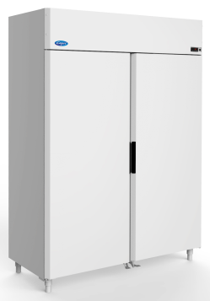
 | 4.300.103-03 | Шкаф холодильный Капри 1,12 УМВ нержавейка | -6…+6 | 1.12 | 8 | 1195*745*2090 | 172,429 | 172,429
 | 4.300.157 | Шкаф холодильный Капри 1,12 НВ | -18...-12 | 1.12 | 8 | 1235*765*2100 | 168,471 | 168,471
 | 4.300.104-12 | Шкаф холодильный Капри 1,5 МВ | 0…+7 | 1.50 | 8 | 1595*745*2090 | 142,481 | 142,481
 | 4.300.104-14 | Шкаф холодильный Капри 1,5 МВ нержавейка | 0…+7 | 1.50 | 8 | 1595*745*2090 | 163,853 | 163,853
 | 4.300.104-13 | Шкаф холодильный Капри 1,5 УМВ | -6…+6 | 1.50 | 8 | 1595*745*2090 | 166,228 | 166,228
 | 4.300.104-07 | Шкаф холодильный Капри 1,5 УМВ нержавейка | -6…+6 | 1.50 | 8 | 1595*745*2090 | 193,537 | 193,537
 | 4.300.158-22 | Шкаф холодильный Капри 1,5 НВ | -18...-12 | 1.50 | 8 | 1635*765*2100 | 195,648 | 195,648
 | 4.300.158-23 | Шкаф холодильный Капри 1,5 НВ нержавейка | -18...-12 | 1.50 | 8 | 1635*765*2100 | 219,131 | 219,131
 |  | Шкафы серия ШХ
 | 4.300.210-26 | Шкаф холодильный ШХСн-0,06 С | -6…+6 | 0.06 | 3 | 490*450*770 | 54,090 | 54,090
 | 4.300.210-03 | Шкаф холодильный ШХСн-0,06 СК | -6…+6 | 0.06 | 3 | 490*450*920 | 55,673 | 55,673
 | 4.300.209-17 | Шкаф холодильный ШХСн-0,10 С | -6…+6 | 0.10 | 4 | 490*510*930 | 62,270 | 62,270
 | 4.300.209-16 | Шкаф холодильный ШХСн-0,10 С (с механическим замком) | -6…+6 | 0.10 | 4 | 490*510*930 | 62,533 | 62,533
 | 4.300.209-07 | Шкаф холодильный ШХСн-0,10 СК | -6…+6 | 0.10 | 4 | 490*510*1070 | 63,457 | 63,457
 | 4.300.208-17 | Шкаф холодильный ШХСн-0,15 С | -6…+6 | 0.15 | 4 | 560*600*930 | 67,943 | 67,943
 | 4.300.208-16 | Шкаф холодильный ШХСн-0,15 С (с механическим замком) | -6…+6 | 0.15 | 4 | 560*600*930 | 68,207 | 68,207
 | 4.300.208-15 | Шкаф холодильный ШХСн-0,15 СК | -6…+6 | 0.15 | 4 | 560*600*1070 | 72,824 | 72,824
 | 4.300.207 | Шкаф холодильный ШХН-0,06 С | -18…-24 | 0.06 | 3 | 510*470*770 | 77,309 | 77,309
 |  | Шкафы серия ШХ
 | 4.300.117-03 | Шкаф холодильный ШХ-0,80 М | 0…+7 | 0.87 | 8 | 1195*603*1970 | 129,685 | 129,685
 | 4.300.118-03 | Шкаф холодильный ШХ-0,80 С | 0…+7 | 0.87 | 8 | 1195*595*1970 | 121,241 | 121,241
 | 4.300.145-03 | Шкаф холодильный ШХ-0,80 С купе | 0…+7 | 0.87 | 8 | 1195*595*1970 | 125,727 | 125,727
 | 4.300.145-04 | Шкаф холодильный ШХ-0,80 С купе статика | 0…+7 | 0.87 | 8 | 1195*595*1970 | 128,893 | 128,893
 | 4.300.128-04 | Шкаф холодильный ШХСн-0,80 С | -6…+6 | 0.87 | 8 | 1195*595*1970 | 138,523 | 138,523
 | 4.300.127-04 | Шкаф холодильный ШХСн-0,80 М | -6…+6 | 0.87 | 8 | 1195*603*1970 | 146,308 | 146,308
 | 4.300.146 | Шкаф холодильный ШХСн-0,80 С купе | -6…+6 | 0.87 | 8 | 1195*595*1970 | 147,494 | 147,494
 |  | Шкафы серия Эльтон
 | 4.300.063-10 | Шкаф холодильный Эльтон 1,5 С купе (4С) | 0…+7 | 1.50 | 8 | 1655*730*1960 | 179,308 | 179,308
 |  | Опции для шкафов Капри
 | 5.161.029 | Комплект освещения канапе (для шкафов Капри 0,5СК) |  |  |  |  | 1,901 | 1,901
 | 5.161.034 | Комплект освещения канапе (для шкафов Капри 0,7СК) |  |  |  |  | 1,342 | 1,342
 | 5.161.030 | Комплект освещения канапе (для шкафов Капри 1,12СК купе) |  |  |  |  | 1,403 | 1,403
 | 5.161.030 | Комплект освещения канапе (для шкафов Капри 1,12СК) |  |  |  |  | 1,403 | 1,403
 | 5.161.031 | Комплект освещения канапе (для шкафов Капри 1,5СК купе) |  |  |  |  | 1,718 | 1,718
...

Гастрономические витрины
АО"Контакт" 424026, Россия, Республика Марий Эл, г.Йошкар-Ола, ул.К.Маркса 133
Тел. (8362) 45-06-70, 45-08-95, факс 45-12-41
e-mail: zavod@mariholod.com

Код изделия | Наименование | Температурный режим, °С | Глубина выкладки, мм | Габаритные размеры | Розничная цена с НДС, руб.
 | Витрины серия Нова
4.322.110-16 | Витрина холодильная Нова ВХС-1,0 | 0…+7 | 505 | 970*770*1170 | 60,182
4.322.110-10 | Витрина холодильная Нова ВХС-1,2 | 0…+7 | 505 | 1170*770*1170 | 62,725
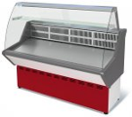
4.322.110-11 | Витрина холодильная Нова ВХС-1,5 | 0…+7 | 505 | 1470*770*1170 | 67,805
4.322.110-12 | Витрина холодильная Нова ВХС-1,8 | 0…+7 | 505 | 1770*770*1170 | 76,287

4.322.110-17 | Витрина холодильная Нова ВХСн-1,0 | -5…+5 | 505 | 970*770*1170 | 68,978
4.322.110-13 | Витрина холодильная Нова ВХСн-1,2 | -5…+5 | 505 | 1170*770*1170 | 70,967
4.322.110-14 | Витрина холодильная Нова ВХСн-1,5 | -5…+5 | 505 | 1470*770*1170 | 78,130
4.322.110-15 | Витрина холодильная Нова ВХСн-1,8 | -5…+5 | 505 | 1770*770*1170 | 85,910

4.320.016-13 | Витрина холодильная Нова ВХН-1,0 | -13… | 505 | 970*770*1170 | 79,148
4.320.016-10 | Витрина холодильная Нова ВХН-1,2 | -13… | 505 | 1170*770*1170 | 80,764
4.320.016-11 | Витрина холодильная Нова ВХН-1,5 | -13… | 505 | 1470*770*1170 | 87,006
4.320.016-12 | Витрина холодильная Нова ВХН-1,8 | -13… | 505 | 1770*770*1170 | 101,992
 | Витрины серии Таир
4.322.084-84 | Витрина холодильная Таир ВХС-1.2 | 0…+7 | 645 | 1180*970*1185 | 68,534
4.322.084-85 | Витрина холодильная Таир ВХС-1.5 | 0…+7 | 645 | 1480*970*1185 | 73,058
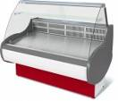
4.322.084-86 | Витрина холодильная Таир ВХС-1.8 | 0…+7 | 645 | 1780*970*1185 | 85,034

4.322.084-94 | Витрина холодильная Таир ВХСн-1.2 | -6…+6 | 645 | 1180*970*1185 | 80,052
4.322.084-95 | Витрина холодильная Таир ВХСн-1.5 | -6…+6 | 645 | 1480*970*1185 | 87,006
4.322.084-96 | Витрина холодильная Таир ВХСн-1.8 | -6…+6 | 645 | 1780*970*1185 | 96,899

4.320.013-84 | Витрина холодильная Таир ВХН-1,2 | -13… | 645 | 1180*970*1185 | 86,712
4.320.013-85 | Витрина холодильная Таир ВХН-1,5 | -13… | 645 | 1480*970*1185 | 95,821
4.320.013-86 | Витрина холодильная Таир ВХН-1,8 | -13… | 645 | 1780*970*1185 | 104,086

4.322.084-101 | Витрина холодильная Таир ВХСд-1,2 | 0…+7 | 840 | 1180*1015*1300 | 95,689
4.322.084-102 | Витрина холодильная Таир ВХСд-1,5 | 0…+7 | 840 | 1480*1015*1300 | 104,808

4.322.060-20 | Витрина холодильная Таир ВХС-УВ (угол внутренний) | 0…+7 | 645 | 1600*1070*1185 | 127,805
4.322.061-20 | Витрина холодильная Таир ВХС-УН (угол наружный) | 0…+7 | 645 | 1670*1030*1185 | 126,951
 | Витрины серии Таир Cube
4.322.103-40 | Витрина холодильная Таир ВХС-1.0 Cube | 0…+7 | 645 | 966*945*1190 | 72,133
4.322.103-41 | Витрина холодильная Таир ВХС-1.2 Cube | 0…+7 | 645 | 1166*945*1190 | 74,715
4.322.103-42 | Витрина холодильная Таир ВХС-1.5 Cube | 0…+7 | 645 | 1466*945*1190 | 80,988
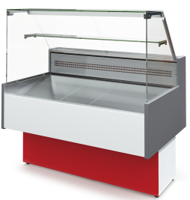
4.322.103-43 | Витрина холодильная Таир ВХС-1.8 Cube | 0…+7 | 645 | 1766*945*1190 | 92,059
4.322.103-44 | Витрина холодильная Таир ВХС-2.0 Cube | 0…+7 | 645 | 1966*945*1190 | 104,971

4.322.103-50 | Витрина холодильная Таир ВХСн-1.0 Cube | -6…+6 | 645 | 966*945*1190 | 83,753
4.322.103-51 | Витрина холодильная Таир ВХСн-1.2 Cube | -6…+6 | 645 | 1166*945*1190 | 87,820
4.322.103-52 | Витрина холодильная Таир ВХСн-1.5 Cube | -6…+6 | 645 | 1466*945*1190 | 95,933
4.322.103-53 | Витрина холодильная Таир ВХСн-1.8 Cube | -6…+6 | 645 | 1766*945*1190 | 107,187
4.322.103-54 | Витрина холодильная Таир ВХСн-2.0 Cube | -6…+6 | 645 | 1966*945*1190 | 119,733

4.320.103-10 | Витрина холодильная Таир ВХН-1.0 Cube | -13… | 645 | 966*945*1190 | 90,219
4.320.103-11 | Витрина холодильная Таир ВХН-1.2 Cube | -13… | 645 | 1166*945*1190 | 95,201
4.320.103-12 | Витрина холодильная Таир ВХН-1.5 Cube | -13… | 645 | 1466*945*1190 | 105,896
4.320.103-13 | Витрина холодильная Таир ВХН-1.8 Cube | -13… | 645 | 1766*945*1190 | 115,310
4.320.103-14 | Витрина холодильная Таир ВХН-2.0 Cube | -13… | 645 | 1966*945*1190 | 130,804

4.322.103-70 | Витрина холодильная Таир ВХС-1.0 Cube (черные боковины) | 0…+7 | 645 | 966*945*1190 | 78,426
...
4.322.100-117 | Витрина холодильная Илеть ВХСд-1,5 | 0…+7 | 875 | 1500*1020*1350 | 103,151
4.322.100-118 | Витрина холодильная Илеть ВХСд-2,1 | 0…+7 | 875 | 2080*1020*1350 | 124,511

4.322.092-102 | Витрина холодильная Илеть ВХС-УВ (угол внутренний) | 0…+7 |  | 1500*1500*1230 | 132,136
4.322.093-102 | Витрина холодильная Илеть ВХС-УН (угол наружный) | 0…+7 |  | 1465*1465*1230 | 125,843
4.322.093-04 | Витрина холодильная Илеть ВХСо-УН (угол наружный) | 0…+7 |  | 1465*1465*875 | 118,432
 | Витрины серии Илеть Cube
4.322.102-100 | Витрина холодильная Илеть Cube ВХС-1,2 (статика) | 0…+7 | 768 | 1145*1109*1225 | 82,421
4.322.102-101 | Витрина холодильная Илеть Cube ВХС-1,5 (статика) | 0…+7 | 768 | 1445*1109*1225 | 89,274
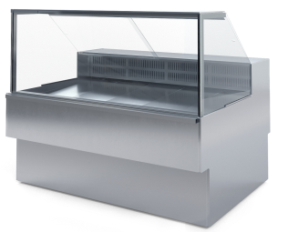
4.322.102-102 | Витрина холодильная Илеть Cube ВХС-1,8 (статика) | 0…+7 | 768 | 1745*1109*1225 | 114,751
4.322.102-103 | Витрина холодильная Илеть Cube ВХС-2,1 (статика) | 0…+7 | 768 | 2025*1109*1225 | 115,809
4.322.102-110 | Витрина холодильная Илеть Cube ВХС-1,2 (динамика) | 0…+7 | 768 | 1145*1109*1225 | 85,583
4.322.102-111 | Витрина холодильная Илеть Cube ВХС-1,5 (динамика) | 0…+7 | 768 | 1445*1109*1225 | 92,080
4.322.102-112 | Витрина холодильная Илеть Cube ВХС-1,8 (динамика) | 0…+7 | 768 | 1745*1109*1225 | 119,143
4.322.102-113 | Витрина холодильная Илеть Cube ВХС-2,1 (динамика) | 0…+7 | 768 | 2025*1109*1225 | 120,028

4.322.102-120 | Витрина холодильная Илеть Cube ВХСн-1,2 | -5…+5 | 768 | 1145*1109*1225 | 103,507
4.322.102-121 | Витрина холодильная Илеть Cube ВХСн-1,5 | -5…+5 | 768 | 1445*1109*1225 | 111,762
4.322.102-122 | Витрина холодильная Илеть Cube ВХСн-1,8 | -5…+5 | 768 | 1745*1109*1225 | 138,653
4.322.102-123 | Витрина холодильная Илеть Cube ВХСн-2,1 | -5…+5 | 768 | 2025*1109*1225 | 139,527

4.322.102-40 | Витрина холодильная Илеть Cube ВХСл-1,2 | -5…0 | 763 | 1145*1109*1225 | 103,507
4.322.102-41 | Витрина холодильная Илеть Cube ВХСл-1,5 | -5…0 | 763 | 1445*1109*1225 | 111,762
4.322.102-42 | Витрина холодильная Илеть Cube ВХСл-1,8 | -5…0 | 763 | 1745*1109*1225 | 138,653
4.322.102-43 | Витрина холодильная Илеть Cube ВХСл-2,1 | -5…0 | 763 | 2025*1109*1225 | 139,527
...

Кондитерские витрины
АО"Контакт" 424026, Россия, Республика Марий Эл, г.Йошкар-Ола, ул.К.Маркса 133
Тел. (8362) 45-06-70, 45-08-95, факс 45-12-41
e-mail: zavod@mariholod.com

Код изделия | Наименования | Температурный режим | Полезный (охлаждаемый) объем, м3 | Габаритные размеры | Розничная цена с НДС, руб.
 | Витрины для мороженого серии Veneto
4.320.136-102 | Витрина холодильная Veneto VN-1,3 | -18... | 0.18 | 1300*865*1320 | 194,275
4.320.136-101 | Витрина холодильная Veneto VN-1,65 | -18... | 0.23 | 1650*865*1320 | 213,764
4.320.136-103 | Витрина холодильная Veneto VN-1,75 | -18... | 0.25 | 1760*865*1320 | 218,644
 | Витрины серии Veneto
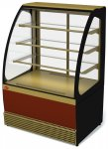
4.322.136-104 | Витрина холодильная Veneto VS-0,75 крашенная | 0…+7 | 0.17 | 750*705*1255 | 115,260
4.322.136-105 | Витрина холодильная Veneto VS-0,75 нержавейка | 0…+7 | 0.17 | 750*705*1255 | 153,771
4.322.136-100 | Витрина холодильная Veneto VS-0,95, крашенная | 0…+7 | 0.25 | 950*705*1255 | 128,070
4.322.136-102 | Витрина холодильная Veneto VS-0,95, нержавейка | 0…+7 | 0.25 | 950*705*1255 | 170,851
4.322.130-34 | Витрина холодильная Veneto VS-0,95 (статика) крашенная | 0…+7 | 0.23 | 950*730*1265 | 158,529
4.322.136-101 | Витрина холодильная Veneto VS-1,3, крашенная | 0…+7 | 0.35 | 1305*705*1255 | 151,148
4.322.136-103 | Витрина холодильная Veneto VS-1,3, нержавейка | 0…+7 | 0.35 | 1305*705*1255 | 197,650

4.322.132-10 | Витрина холодильная Veneto VS-0,95 (new) крашенная | +5..+12 | 0.28 | 945*692*1265 | 92,995
4.322.132-12 | Витрина холодильная Veneto VS-0,95 (new) нержавейка | +5..+12 | 0.28 | 945*692*1265 | 135,806
4.322.132-11 | Витрина холодильная Veneto VS-1,3 (new) крашенная | +5..+12 | 0.38 | 1300*692*1265 | 100,376
4.322.132-13 | Витрина холодильная Veneto VS-1,3 (new) нержавейка | +5..+12 | 0.38 | 1300*692*1265 | 152,409
 | Витрины серии Veneto Cube
4.322.135-100 | Витрина холодильная Veneto VS-0,95 Cube крашенная | 0…+7 | 0.43 | 950*695*1255 | 128,070
4.322.135-102 | Витрина холодильная Veneto VS-0,95 Cube нержавейка | 0…+7 | 0.43 | 950*695*1255 | 179,421
4.322.135-101 | Витрина холодильная Veneto VS-1,3 Cube крашенная | 0…+7 | 0.6 | 1305*695*1255 | 151,148
...

Пристенные витрины
...
5.245.005-К | Комплект щитков ВХСп-1,25 Нова; ВХСп-1,25 Купец (красный)
5.245.005-01-К | Комплект щитков ВХСп-2,5п Купец (красный)
5.245.005-01 | Комплект щитков ВХСп-2,5п Купец (синий)
5.245.005-01-Ц | Комплект щитков ВХСп-2,5п Купец (спец. цвет)
5.245.005-02-К | Комплект щитков ВХСп-3,75п Купец (красный)
5.245.005-02 | Комплект щитков ВХСп-3,75п Купец (синий)
5.245.005-02-Ц | Комплект щитков ВХСп-3,75п Купец (спец. цвет)
5.245.005-03-К | Комплект щитков ВХСп-1,875 Нова; ВХСп-1,875 Купец (красный)
5.245.005-03 | Комплект щитков ВХСп-1,875 Нова; ВХСп-1,875 Купец (синий)
5.245.005-03-Ц | Комплект щитков ВХСп-1,875 Нова; ВХСп-1,875 Купец (спец. цвет)
 | Витрины серии Варшава mini
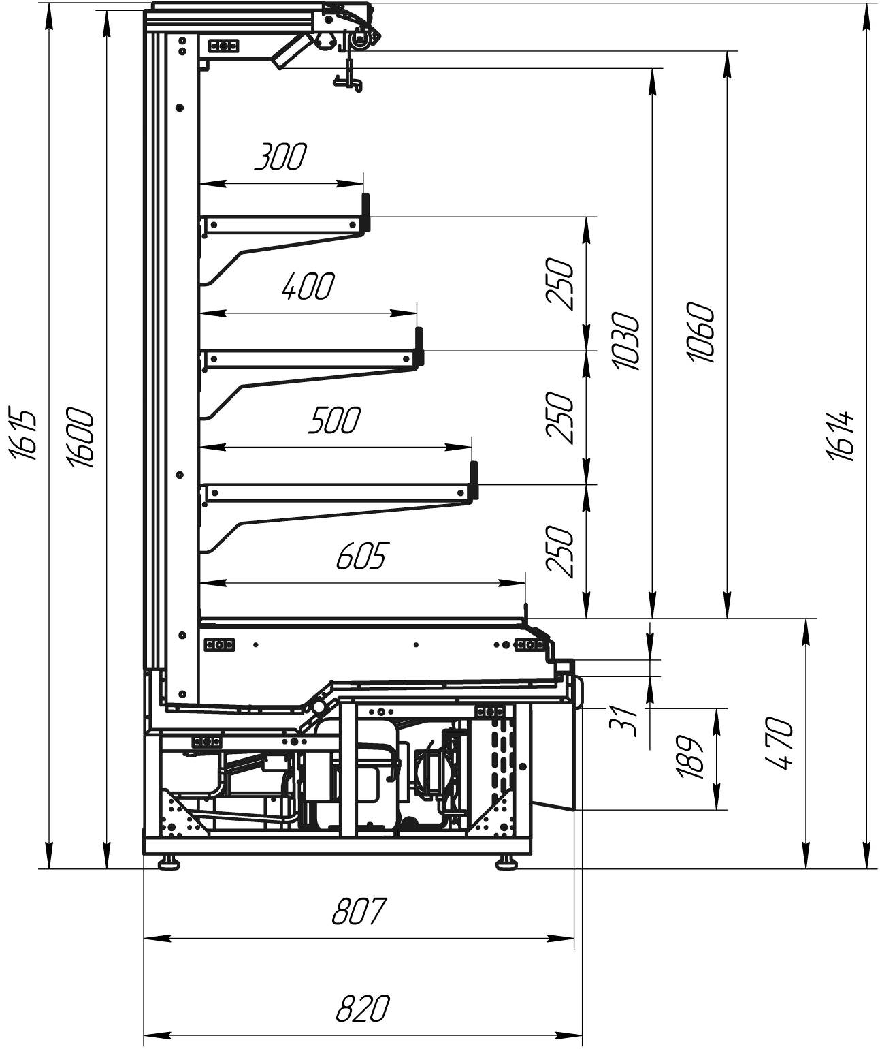
4.324.211-200 | Варшава mini ВХСп-1,25 (встройка) | +1…+10 | 2.23 | 3
4.324.211-201 | Варшава mini ВХСп-1,875 (встройка) | +1…+10 | 3.33 | 6
4.324.211-202 | Варшава mini ВХСп-2,5 (встройка) | +1…+10 | 4.46 | 6

Лари и бонеты
...
e-mail: zavod@mariholod.com
Код изделия | Наименование изделий | Температурный режим | Охлаждаемый объем, м³ | Габаритные размеры | Розничная цена с НДС, руб.
 | Ларь-бонета серии Корсика Push

4.303.600-02 | Ларь-бонета Корсика Push ЛХН-1850 (торцевой) | -18...-24 | 0.5 | 1850х850х790 | 131,963
4.303.600-03 | Ларь-Бонета Корсика Push ЛХН-1850 | -18...-24 | 0.6 | 1850х850х870 | 128,608
4.303.600-01 | Ларь-Бонета Корсика Push ЛХН-2100 | -18...-24 | 0.7 | 2100х850х870 | 139,233
4.303.600 | Ларь-Бонета Корсика Push ЛХН-2500 | -18...-24 | 0.9 | 2500х850х870 | 151,534

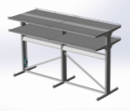
 | Надстройки и комплектующие для ларей-бонет
6.271.001 | Суперструктура (2 уровня, 2 стороны, с подсветкой) (для Корсика 2500) |  |  |  | 51,677
6.271.002 | Суперструктура (2 уровня, 2 стороны, без подсветки) (для Корсика 2500) |  |  |  | 39,223
6.271.003 | Суперструктура (1 уровень, 2 стороны, без подсветки) (для Корсика 2500) |  |  |  | 28,782
6.271.004 | Суперструктура (2 уровня, 1 сторона, с подсветкой) (для Корсика 2500) |  |  |  | 39,559
6.271.005 | Суперструктура (2 уровня, 1 сторона, без подсветки) (для Корсика 2500) |  |  |  | 29,799
6.271.006 | Суперструктура (1 уровень, 1 сторона, без подсветки) (для Корсика 2500) |  |  |  | 23,068
6.271.001-01 | Суперструктура (2 уровня, 2 стороны, с подсветкой) (для Корсика 2100) |  |  |  | 52,857
6.271.002-01 | Суперструктура (2 уровня, 2 стороны, без подсветки) (для Корсика 2100) |  |  |  | 37,037
6.271.003-01 | Суперструктура (1 уровень, 2 стороны, без подсветки) (для Корсика 2100) |  |  |  | 26,932
6.271.004-01 | Суперструктура (2 уровня, 1 сторона, с подсветкой) (для Корсика 2100) |  |  |  | 37,535
6.271.005-01 | Суперструктура (2 уровня, 1 сторона, без подсветки) (для Корсика 2100) |  |  |  | 27,948
6.271.006-01 | Суперструктура (1 уровень, 1 сторона, без подсветки) (для Корсика 2100) |  |  |  | 21,381
7.226.009 | Крышка (заглушка верхняя для ценникодержателей) (для Корсика 2500) |  |  |  | 4,992
7.226.009-01 | Крышка (заглушка верхняя для ценникодержателей) (для Корсика 2100) |  |  |  | 4,555
6.193.002 | Задняя панель на торцевой ларь (дугообразная) |  |  |  | 3,508
7.226.008 | Крышка (заглушка верхняя) (для Корсика 2500) |  |  |  | 2,593
7.226.008-01 | Крышка (заглушка верхняя) (для Корсика 2100) |  |  |  | 2,399
6.226.018 | Комплект боковой крышки (торцевая заглушка) (для Корсика) |  |  |  | 1,606
5.161.053 | Комплект задней подсветки (для Корсика 2500) |  |  |  | 9,597
5.161.053-01 | Комплект задней подсветки (для Корсика 2100) |  |  |  | 9,089
5.161.053-02 | Комплект задней подсветки (для Корсика 1850) |  |  |  | 8,123

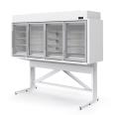
 | Низкотемпературная надстройка серии Милан

6.325.014-133 | Витрина холодильная Милан ВХН-1,875 | -18… | 0.51 | 1980*817*2430 | 355,833
6.325.015-133 | Витрина холодильная Милан ВХН-2,1 | -18… | 0.57 | 2100*817*2405 | 376,167
6.325.012-133 | Витрина холодильная Милан ВХН-2,5 | -18… | 0.79 | 2500*817*2405 | 427,000

 | Лари серии Торос

4.303.305 | Ларь морозильный Торос ЛХН-1-1,2 | -18...-25 | 0.15 | 1180*800*535 | 181,170
4.303.304-02 | Ларь морозильный Торос ЛХН-2-1,2 | -18...-25 | 0.293 | 1180*865*1175 | 201,300
4.303.303-02 | Ларь морозильный Торос ЛХН-3-1,2 | -18...-25 | 0.44 | 1180*865*1460 | 268,400

 | Бонеты серии Купец

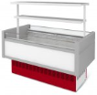
4.325.002-208 | Витрина холодильная островная Купец ВХНо-1,2 (без надстройки) | -18… | 0.29 | 1345*1020*995 | 147,579
4.325.003-208 | Витрина холодильная островная Купец ВХНо-1,8 (без надстройки) | -18… | 0.43 | 1945*1020*995 | 177,073
4.325.004-208 | Витрина холодильная островная Купец ВХНо-2,4 (без надстройки) | -18… | 0.58 | 2545*1020*995 | 265,076
4.325.005-02 | Витрина холодильная островная Купец ВХНо-3,6 (без надстройки) | -18… | 0.86 | 3770*1020*995 | 314,547
4.325.004-05 | Витрина холодильная островная Купец ВХНо-2,4 (с надстройкой) | -18… | 0.58 | 2545*1020*995 | 289,608
4.325.005-03 | Витрина холодильная островная Купец ВХНо-3,6 (с надстройкой) | -18… | 0.86 | 3770*1020*995 | 352,987
6.254.118 | Комплект надстройки (ВХНо-1,2о Купец) |  |  |  | 9,923
6.254.118-01 | Комплект надстройки (ВХНо-1,8о Купец) |  |  |  | 11,865

 | Комплектующие к бонете Купец
5.245.004 | Комплект щитков ВХНо-1,2 Купец (синий) |  |  |  | 1,972
5.245.004-01 | Комплект щитков ВХНо-1,8 Купец (синий) |  |  |  | 2,847
5.245.004-02 | Комплект щитков ВХНо-2,4 Купец (синий) |  |  |  | 3,955
5.245.004-03 | Комплект щитков ВХНо-3,6 Купец (синий) |  |  |  | 5,693
5.245.004-Ц | Комплект щитков ВХНо-1,2 Купец (спец. цвет) |  |  |  | 1,972
5.245.004-01-Ц | Комплект щитков ВХНо-1,8 Купец (спец. цвет) |  |  |  | 2,847
...

Агрегат компрессорно-конденсато
 | АО"Контакт" 424026, Россия, Республика Марий Эл, г.Йошкар-Ола, ул.К.Маркса 133
 | Тел. (8362) 45-06-70, 45-08-95, факс 45-12-41
 | e-mail: zavod@mariholod.com
 | Код изделия | Наименование | Габаритные размеры ДхШхВ | Масса агрегата, кг не более | Холодопроизводительность, при температуре кипения −10ºС/45ºС, кВт не менее
 | 4.200.134 | Агрегат компрессорный-конденсаторный среднетемпературный БКК YM34 | 1490х750х950 | 110 | 4.26
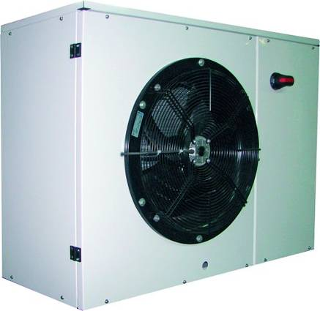
 | 4.200.143 | Агрегат компрессорный-конденсаторный среднетемпературный БКК YM43 | 1490х750х950 | 110 | 5.08
 | 4.200.141 | Агрегат компрессорный-конденсаторный среднетемпературный БКК YIM38 | 1490х750х950 | 110 | 6.78
 | 4.200.142 | Агрегат компрессорный-конденсаторный среднетемпературный БКК YIM42 | 1490х750х950 | 110 | 7.49
 | 4.200.150-10 | Агрегат компрессорный-конденсаторный среднетемпературный БКК YIM50 dT10k | 1790х710х1005 | 170 | 8.76
 | 4.200.160-10 | Агрегат компрессорный-конденсаторный среднетемпературный БКК YIM60 dT10k | 1790х710х1005 | 120 | 10.42
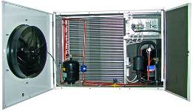 | 4.200.172-80 | Агрегат компрессорный-конденсаторный среднетемпературный БКК YIM72 dT8K | 1790х710х1005 | 175 | 11.85

 | В состав холодильного агрегата входят:
 | - корпус с оцинкованной стальной опорной площадкой и съемными стальными обшивками с приклеенной шумоизоляцией; обшивки покрыты краской порошковой;
 | - компрессор спиральный герметичный «Invotech» YIM E1S / YM E1S - 1 шт. с запорными вентилями Rotalock на всасывании и нагнетании;
 | - ТЭН подогрева картера компрессора;
 | - система регулирования давления конденсации - клапаны: регулятор давления конденсации KVR и перепада давления NRD;
 | - шаровый вентиль, фильтр-очиститель и датчик низкого давления на линии всасывания;
...

Моноблоки
...
Код изделия | Наименование | Холодопроизводительность, Вт | Хладогент | Объём камеры (t=80мм), м3 | Напряжение
4.030.218-05 | Моноблок МMN 218 |  | R 404 | 18 | 220 В
4.030.222-104 | Моноблок МMN 222 | 2409 | R 290 | 22 | 220 В
4.030.222-05 | Моноблок МMN 222 |  | R 404 | 22 | 380 В
4.030.228-104 | Моноблок МMN 228 | 2765 | R 290 | 28 | 220 В
4.030.228-05 | Моноблок МMN 228 |  | R 404 | 28 | 380 В
3 серия
4.030.338-05 | Моноблок MMN 338 | 3307 | R 404 | 38 | 380 В
4.030.344-05 | Моноблок MMN 344 | 3726 | R 404 | 44 | 380 В
 | Низкотемпературные моноблоки ранцевые (-18...)
1 серия
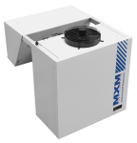
4.030.107-101 | Моноблок LMN 107 | 1049 | R 290 | 7 | 220 В
4.030.109-101 | Моноблок LMN 109 | 1270 | R 290 | 9 | 220 В
2 серия
4.030.213-101 | Моноблок LMN 213 | 1574 | R 290 | 13 | 220 В
4.030.217-101 | Моноблок LMN 217 | 1961 | R 290 | 17 | 220 В
4.030.217-05 | Моноблок LMN 217 |  | R 404 | 17 | 380 В
4.030.221-06 | Моноблок LMN 221 |  | R 404 | 21 | 220 В
4.030.221-05 | Моноблок LMN 221 |  | R 404 | 21 | 380 В
3 серия
4.030.327-05 | Моноблок LMN 327 | 2679 | R 404 | 27 | 380 В
4.030.331-05 | Моноблок LMN 331 | 3084 | R 404 | 31 | 380 В

 | Среднетемпературные моноблоки потолочные (-5… +5)
1 серия
4.032.106-101 | Моноблок потолочный MMN 106 | 906 | R 290 | 6 | 220 В
4.032.108-101 | Моноблок потолочный MMN 108 | 1034 | R 290 | 8 | 220 В
4.032.110-101 | Моноблок потолочный MMN 110 | 1249 | R 290 | 10 | 220 В
4.032.112-101 | Моноблок потолочный MMN 112 | 1390 | R 290 | 12 | 220 В
...
2 серия
4.032.213-101 | Моноблок потолочный LMN 213 | 1574 | R 290 | 13 | 220 В | 867 | 550 | 741 | 190,930 | 190,930
4.032.217-103 | Моноблок потолочный LMN 217 | 1961 | R 290 | 17 | 220 В | 867 | 550 | 741 | 220,312 | 220,312
4.032.217-01 | Моноблок потолочный LMN 217 |  | R 404 | 17 | 380 В | 867 | 550 | 741 | 220,312 | 220,312
4.032.221-03 | Моноблок потолочный LMN 221 |  | R 404 | 21 | 220 В | 867 | 550 | 741 | 249,795 | 249,795
4.032.221-01 | Моноблок потолочный LMN 221 |  | R 404 | 21 | 380 В | 867 | 550 | 741 | 249,795 | 249,795
3 серия
 | Моноблок потолочный LMN 327 |  | R 404 | 27 | 380 В | 1007 | 575 | 1005 |  | -

 | Серия 1 |  |  | Серия 2 |  |  |  |  |  | Серия 3
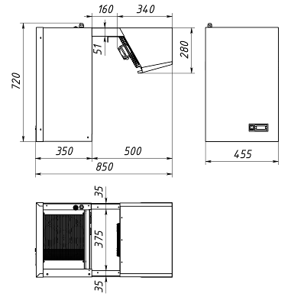
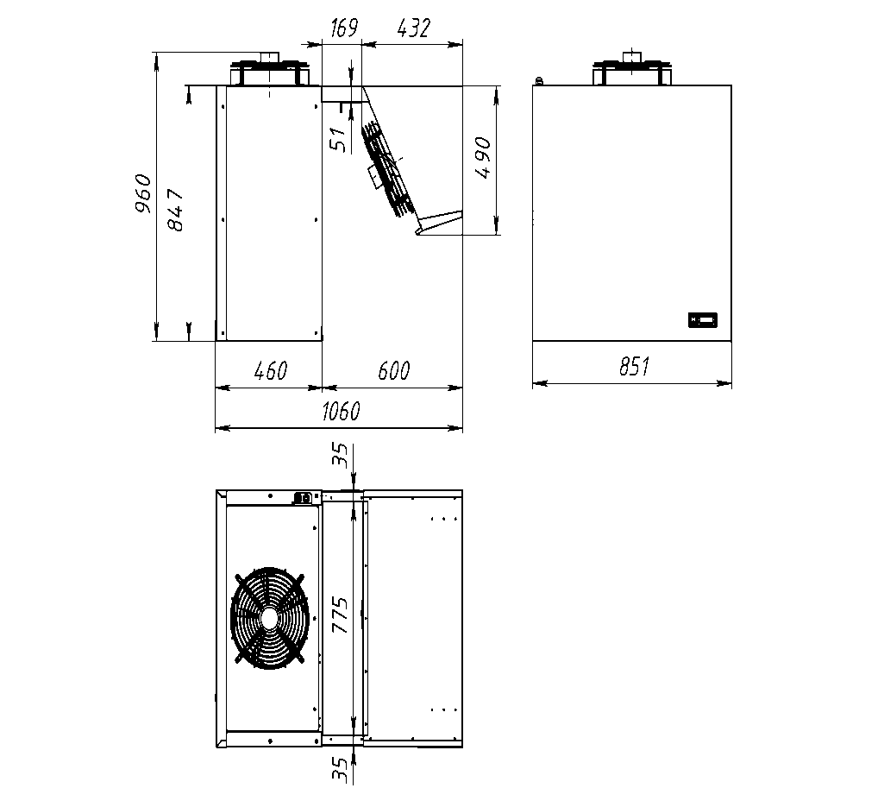
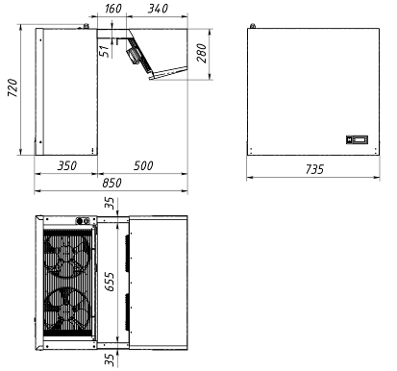

 | Таблица Быстрого выбора моноблоков с разными температурными режимами под объёмы камер с толщиной изоляции 80мм.

 | Моноблок | Температура окружающей среды | минус 5 оС |  | 0 оС |  | 5 оС
 |  |  | Холодопроизводительность, Вт | Объём камеры, м3 | Холодопроизводительность, Вт | Объём камеры, м3 | Холодопроизводительность, Вт | Объём камеры, м3
 | MMN 106 | 20 | 869 | 5.5 | 1032 | 7 | 1195 | 8.5
 |  | 25 | 816 | 5 | 970 | 6 | 1123 | 7.5
 |  | 30 | 762 | 4.5 | 906 | 5.5 | 1050 | 7
 |  | 35 | 705 | 4 | 840 | 5 | 974 | 6
 |  | 40 | 647 | 3.5 | 771 | 4.5 | 895 | 5.5
...

Стеклянные фронты
 |  | АО Контакт
 |  | 424026, Россия, Республика Марий Эл,
 |  | г. Йошкар-Ола, ул. К. Маркса 133
 |  | Тел. (8362) 45-06-70, 45-08-95, факс 45-12-41
www.mariholod.com |  | e-mail: zavod@mariholod.com

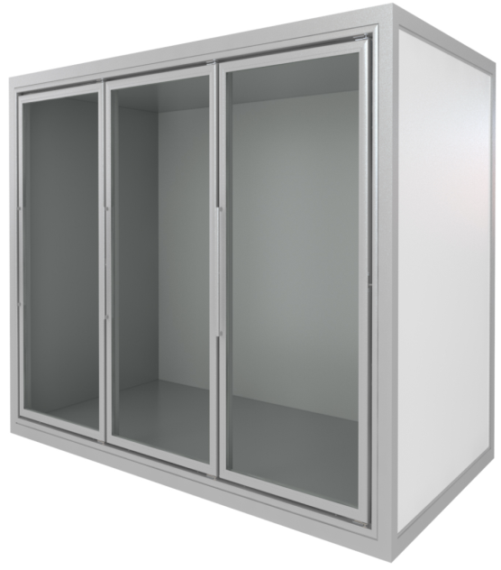
Стеклянные двери для холодильных и морозильных камер
 | Код изделия | Наименование | Количество дверей | Ширина двери, мм | Высота, мм | Установочная ширина, мм

 | 5.240.140-01 | стеклянный фронт 700х1640 | 1 | 660 | 1600 | 700
 | 5.240.140-02 | стеклянный фронт 1374х1640 | 2 | 660 | 1600 | 1374
 | 5.240.140-03 | стеклянный фронт 2048х1640 | 3 | 660 | 1600 | 2048
 | 5.240.140-04 | стеклянный фронт 2722х1640 | 4 | 660 | 1600 | 2722
 | 5.240.140-05 | стеклянный фронт 3396х1640 | 5 | 660 | 1600 | 3396

 | Продукция соответствует последнему слову техники, а так же всем требованиям технической безопасности.
 | Рама:
 | • рама из анодированного алюминия, профили с холодопрерывающими вставками
 | • низкотемпературное исполнение с электроподогревом
 | Двери:
 | • двухкамерный стеклопакет
 | • внешняя рама дверей из анодированного алюминия с электроподогревом
 | • пленка ANTI-FOG исключающая образование конденсата
 | Фурнитура:
 | • магнитная уплотнительная резина
 | • самозакрывающиеся петли
 | • светодиодная подсветка

